書き方
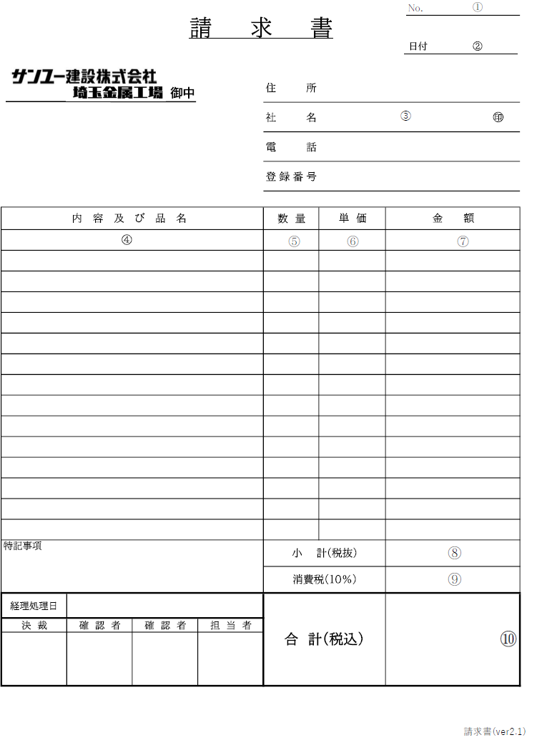
 |  | 2023-12-01
取引先各位

 | サンユー建設株式会社埼玉金属工場
 | 〒362-0806 埼玉県北足立郡伊奈町大字小室6877-1
 | TEL 048-720-7771 FAX 048-720-7772

＜請求書の書き方＞
① 請求書が２枚以上になる場合のみ、枚数を記入。
② 請求締日（毎月20日）を記入。（西暦表記）
③ 住所、社名、電話番号、登録番号（※）を記入し、社判を捺印。
④ 内容及び品名を記入（納品書と同じ商品名）
⑤ 数量を記入。
⑥ 単価を記入。
⑦ ⑤×⑥を記入。
⑧ 頁内小計（税抜）を記入
⑨ 小計の全頁合算の消費税を最後の頁にのみ記入（消費税は切り捨てください）
⑩ 前頁合算した小計と⑨を足した合計金額（税込）を記入
※適格請求書になりますので毎回必ず登録番号の記載をお願い致します。

注意事項
・請求書は前月21日～当月20日までの納品を合計して記入してください。
・本請求書は毎月20日締め、25日迄に埼玉金属工場に郵送して下さい。（翌月15日支払）
※25日を過ぎてご提出された場合は、支払いが翌々月になる可能性がございます。
・必ず弊社指定請求書にてご記入ください。貴社の請求書を同封していただいても
構いませんが弊社の処理は指定請求書のみとさせていただきます。
・取引初回請求時のみ特記事項に振込先を記入してください。
・記載方法にご不明な点がございましたら、埼玉金属工場までお問い合わせください。

